基础工程
2023年“H”项目栏杆分部分项工程量清单与报价表
序号 | 项目名称 | 项目特征 | 计量 单位 | 工程量 | 金额（元） |  |  | 图纸详图
 |  |  |  |  | 全费用单价限价 | 班组所报全费用单价 | 合 价

1 | 镀锌钢管栏杆 H=1150mm | 1.立柱材质、规格：80X60X16白色镀锌方钢，外饰白色氟碳漆 2.扶手材质、规格：80X40X12白色镀锌方钢，外饰白色氟碳漆 3.横向拉杆材质、规格：50X12白色镀锌扁钢，外饰白色氟碳漆 4.竖向拉杆材质、规格：30X6白色镀锌扁钢，外饰白色氟碳漆 5.栏杆立柱底部和主梁结构围焊,焊脚尺寸不小于12mm;焊接完后应打磨平顺； 6.具体做法详见施工图； 7.综合单价包含二次深化设计、完成该工作所需的人工，材料（含主材、辅材、周转材料），机械费（含机械的进出场费），措施费（安全施工费、季节性施工、临时设施、夜间施工、二次搬运等）、规费、税金等所有相关费用。 | m | 182.6 | 450.00 |  |  | 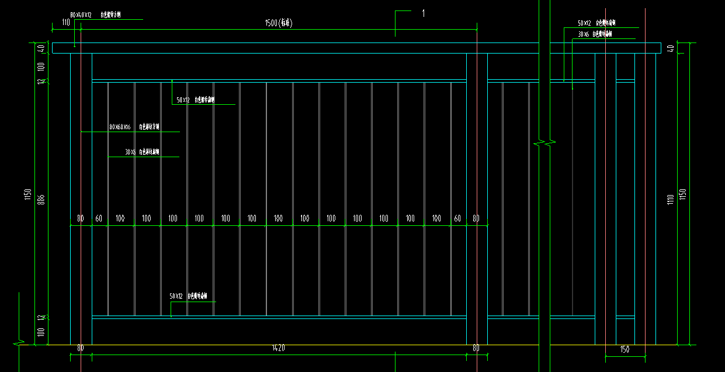 | 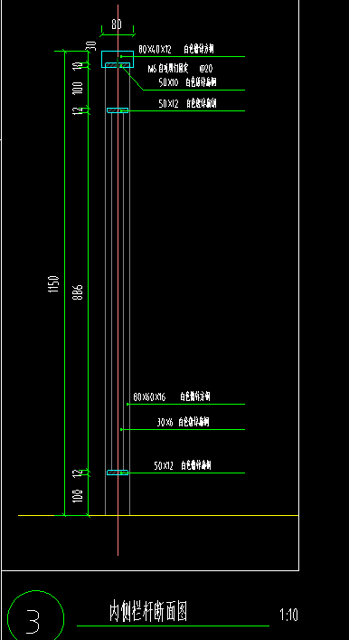 | 
2 | 2厚穿孔镀锌钢板栏杆 | 1.主龙骨材质、规格：100x150x6厚镀锌矩管饰面白色氟碳漆； 2.冲孔板材质、规格：2厚穿孔镀锌钢板,孔距120,孔径50,饰面白色氟碳漆； 3.具体做法详见施工图，深化审计样式需与业主确认，并通过桥梁设计进行结构稳定性验算； 4.综合单价包含二次深化设计、完成该工作所需的人工，材料（含主材、辅材、周转材料），机械费（含机械的进出场费），措施费（安全施工费、季节性施工、临时设施、夜间施工、二次搬运等）、规费、税金等所有相关费用。 5.工程量结算规格：结算时按垂直投影面积计算； | ㎡ | 750.00 | 680.00 |  |  | 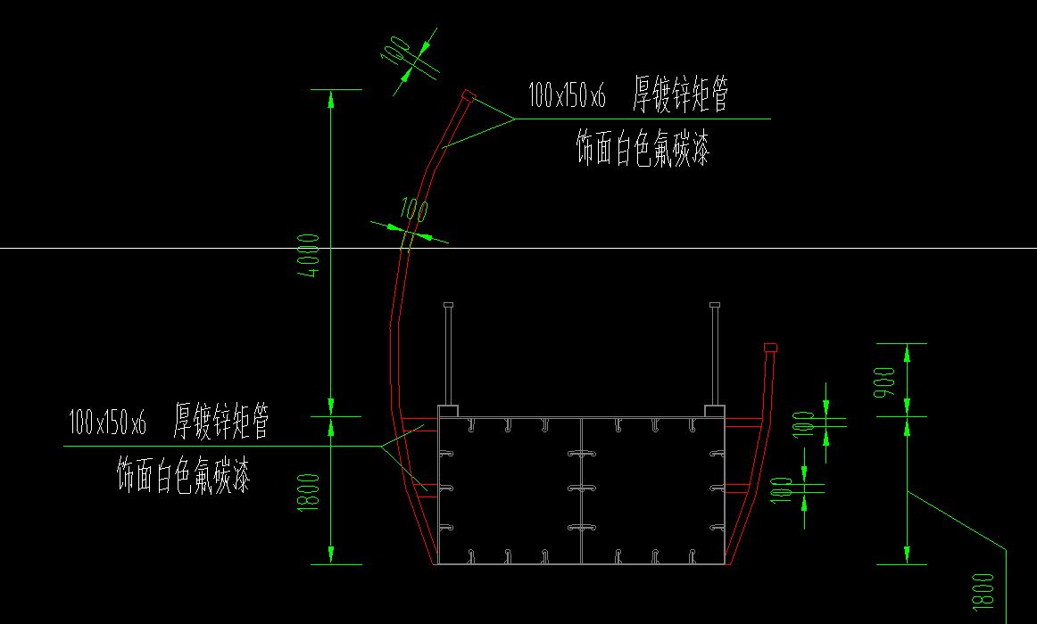 | 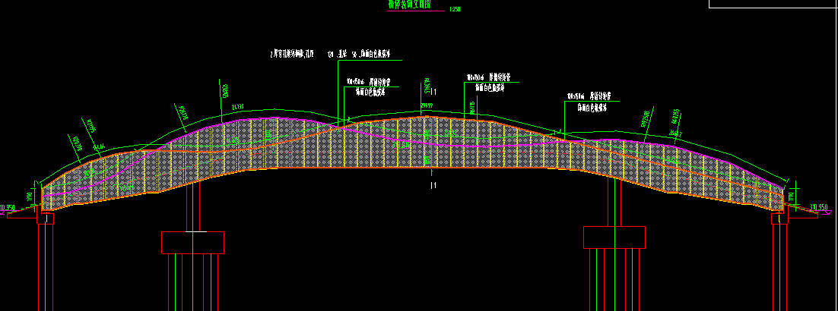
3 | 玻璃栏杆① H=1150mm（水幕桥） | 1.立柱材质、规格：12mm厚不锈钢板； 2.扶手材质、规格：2mm厚D50不锈钢管； 3.玻璃材质、规格：6+0.76pvb+6钢化夹胶玻璃； 4.具体做法详见施工图； 5.综合单价包含二次深化设计、完成该工作所需的人工，材料（含主材、辅材、周转材料），机械费（含机械的进出场费），措施费（安全施工费、季节性施工、临时设施、夜间施工、二次搬运等）、规费、税金等所有相关费用。 | m | 194.70 | 880.00 |  |  | 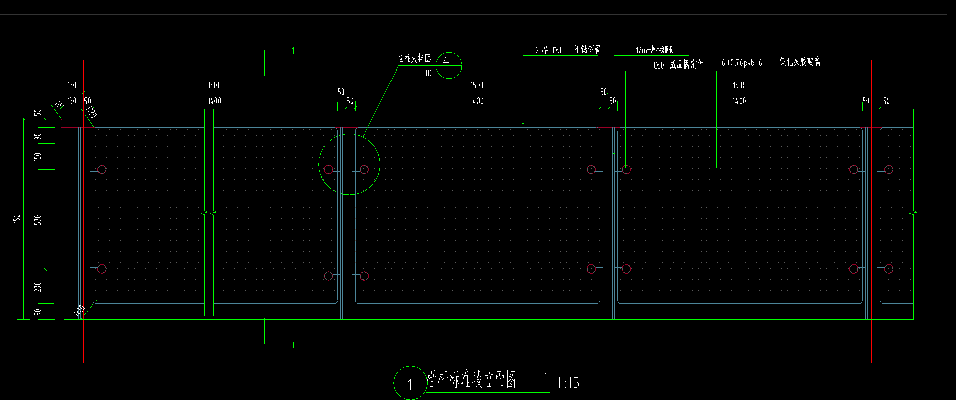 | 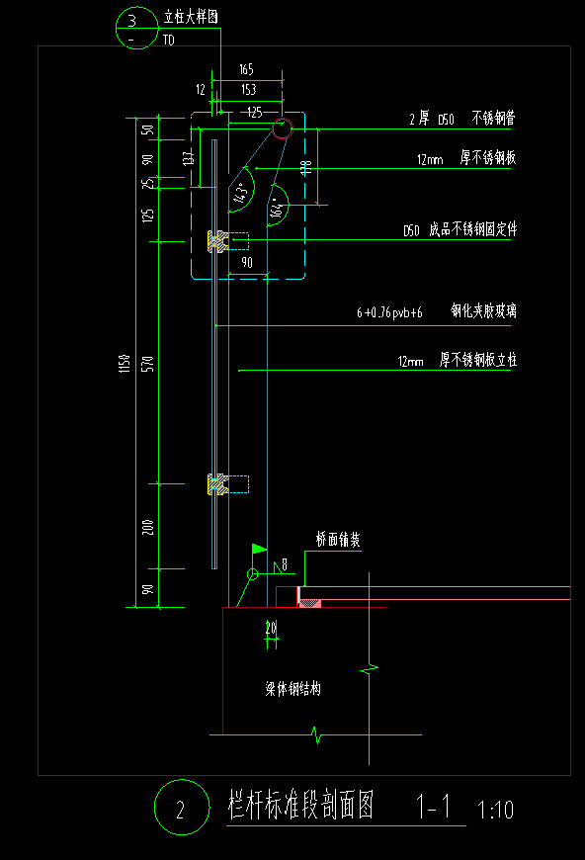 | 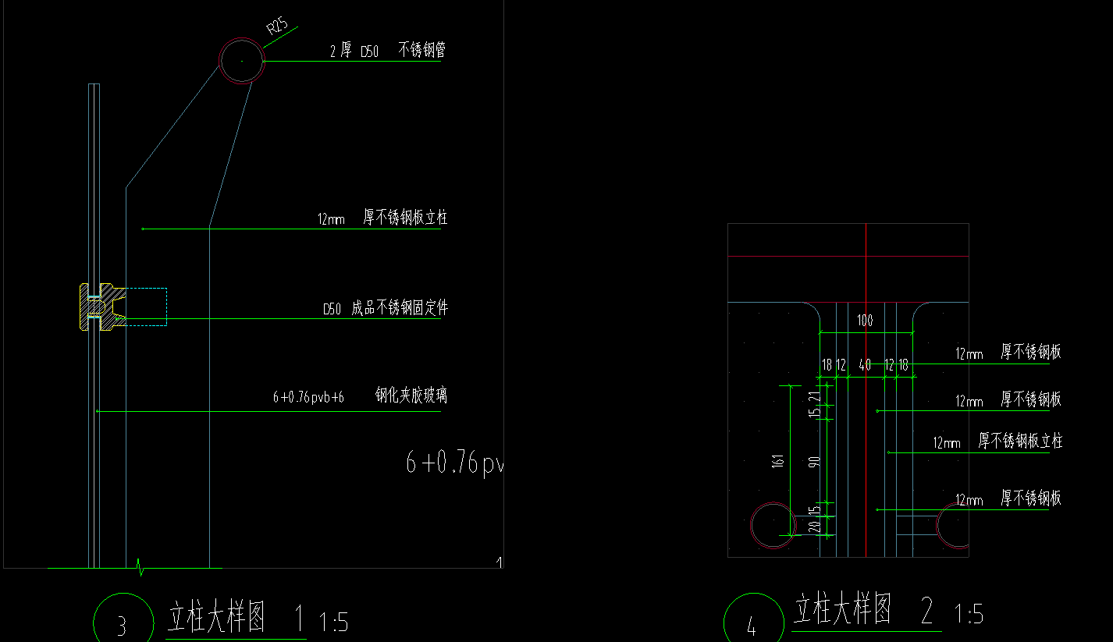 | 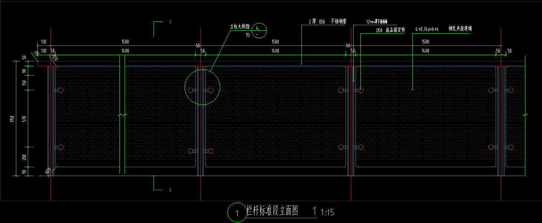
4 | 玻璃栏杆② H=1150mm（退台栈桥） | 1.立柱材质、规格：12mm厚不锈钢板； 2.扶手材质、规格：2mm厚D50不锈钢管； 3.玻璃材质、规格：6+0.76pvb+6钢化夹胶玻璃； 4.具体做法详见施工图； 5.综合单价包含二次深化设计、完成该工作所需的人工，材料（含主材、辅材、周转材料），机械费（含机械的进出场费），措施费（安全施工费、季节性施工、临时设施、夜间施工、二次搬运等）、规费、税金等所有相关费用。 | m | 120.60 | 880.00 |  |  | 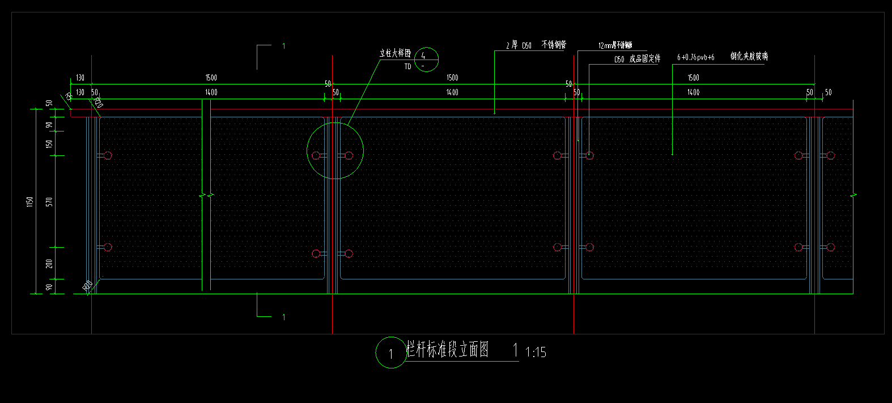 | 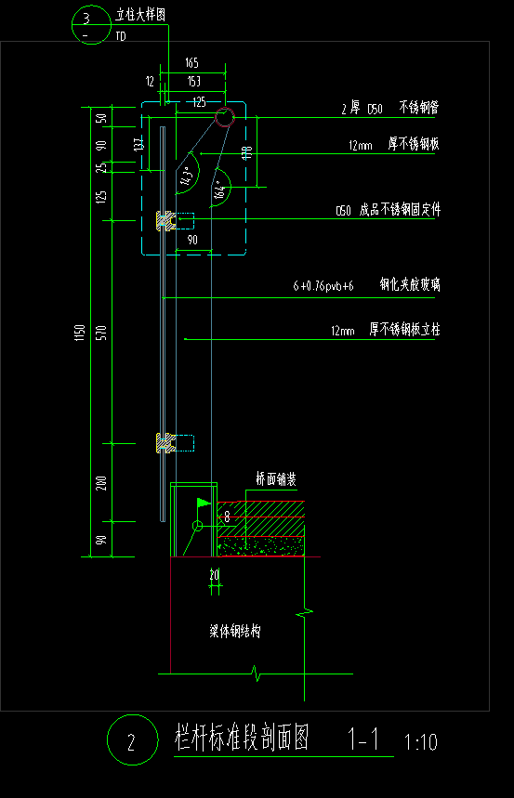 | 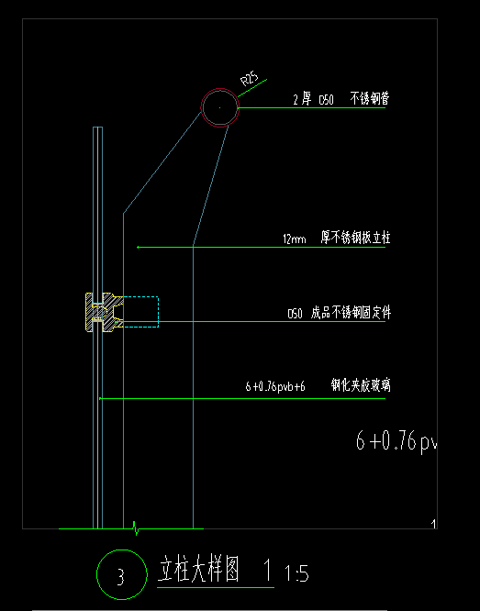 | 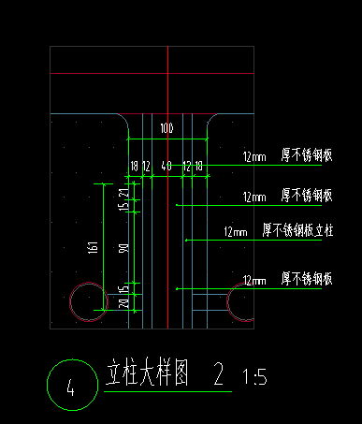
5 | 玻璃栏杆③ H=1200mm | 1.立柱材质、规格：8mm厚不锈钢板； 2.扶手材质、规格：2mm厚D50不锈钢管； 3.玻璃材质、规格：6+0.76pvb+6钢化夹胶玻璃； 4.预埋件：10mm厚120*120钢板、4根L150 直径12钢筋； 5.具体做法详见施工图； 6.综合单价包含二次深化设计、完成该工作所需的人工，材料（含主材、辅材、周转材料），机械费（含机械的进出场费），措施费（安全施工费、季节性施工、临时设施、夜间施工、二次搬运等）、规费、税金等所有相关费用。 | m | 262.0 | 850.00 |  |  | 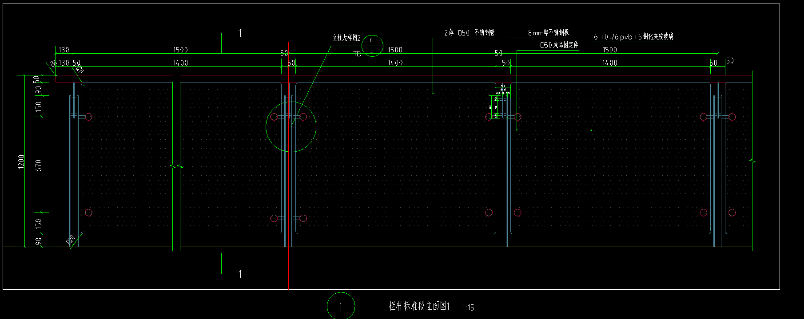 | 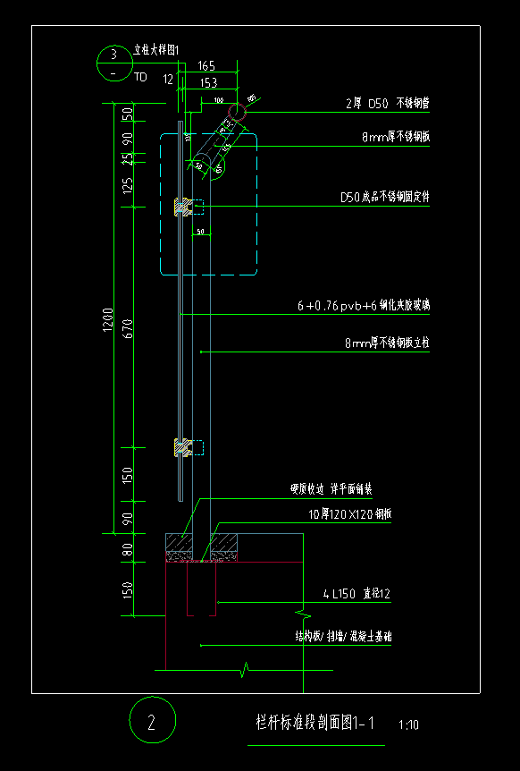 | 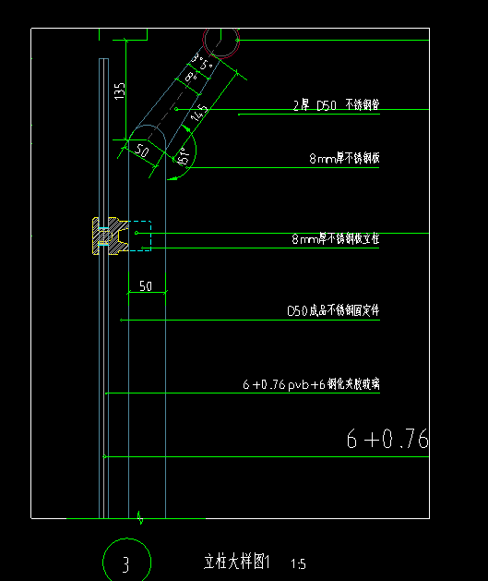 | 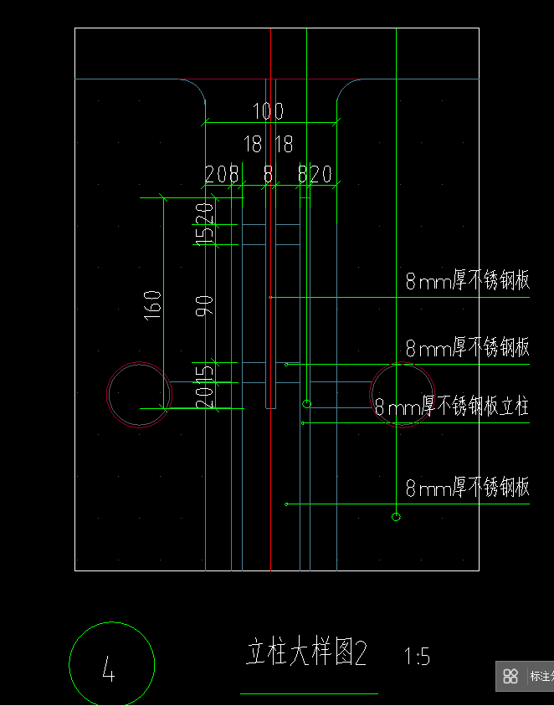
合 计 |  |  |  |  |  |  | 0
注：1.本次采用全费用单价报价形式，最高限价为1092334.00元，施工单位所报价高于最高限价的为无效报价，采购人不予接受。同时在工程量清单中公布最高费用单价限价，施工单位的全费用单价限价，施工单位的全费用单价也不得超过最高全费用单价限价，否则，采购人将予以拒绝。
2.最终结算时，以经审计单位核定的实际完成工程量及有效的竣工资料进行计算，全费用单价按中选的全费用单价进行计价。
3.开具的发票为增值税专票（税率为9%）。

